原因分析和解决方案报告
原因分析和解决方案报告
1.现象描述 (描述触发原因分析和解决方案活动的现象)

2.识别需要进一步分析的结果
数据和分析
结果

3.根本原因分析（鱼骨图）
根本原因分析
结果
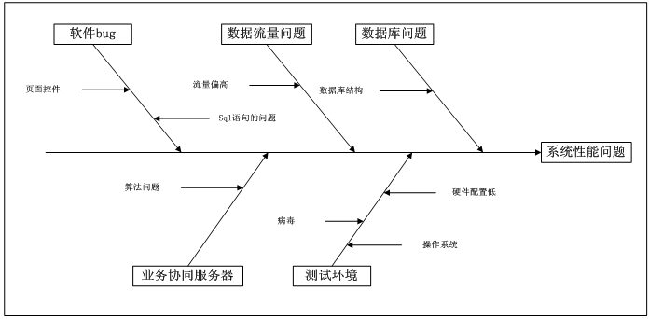
相关因素分析： 测试环境问题： 业务系统服务器问题： 软件BUG： 数据流量问题： 数据库问题： 根本原因分析结果：

4.方案建议 (建议、优先级、原因以及期望的结果)
方案1： 方案2：

5.采取的方案及理由 (理由以及期望的结果)

6.团队基础信息
姓名 | 在项目组中的角色 | 在CAR活动中的角色 | 效果

